Sheet2
IO関連図
システム名 | 画面名 | 作成会社 | 担当者
アカウント登録 | アカウント登録完了画面 | SI | 岩岬
名前（姓、名）、カナ（姓、名）、
メールアドレス、パスワード、
性別、郵便番号、
住所（都道府県、市区町村、番地）、
アカウント権限

アカウント登録
アカウント一覧
kadai1マスタ
性別マスタ
都道府県マスタ
アカウント権限マスタ

アカウント登録

kadai1

備考

Sheet3
IO関連図
システム名 | 画面名 | 作成会社 | 担当者
アカウント登録 | アカウント一覧 | SI | 岩岬

アカウント一覧
kadai1マスタ
性別マスタ
都道府県マスタ
アカウント権限マスタ

アカウント一覧
条件検索

備考

Sheet4
IO関連図
システム名 | 画面名 | 作成会社 | 担当者
アカウント登録 | アカウント更新完了画面 | SI | 岩岬
名前（姓、名）、カナ（姓、名）、
メールアドレス、パスワード、
性別、郵便番号、
住所（都道府県、市区町村、番地）、
アカウント権限
アカウント一覧
kadai1マスタ
性別マスタ
都道府県マスタ
アカウント権限マスタ

アカウント登録
アカウント一覧
kadai1マスタ
性別マスタ
都道府県マスタ
アカウント権限マスタ

アカウント更新

kadai1

備考

Sheet5
IO関連図
システム名 | 画面名 | 作成会社 | 担当者
アカウント登録 | アカウント削除完了画面 | SI | 岩岬

アカウント一覧
kadai1マスタ
性別マスタ
都道府県マスタ
アカウント権限マスタ

アカウント削除
アカウント削除
アカウント一覧
kadai1マスタ

kadai1

備考

Sheet6
IO関連図
システム名 | 画面名 | 作成会社 | 担当者
アカウント登録 | ログイン画面 | SI | 岩岬

kadai1マスタ

ログイン画面
D.I.Blog

備考

Sheet7
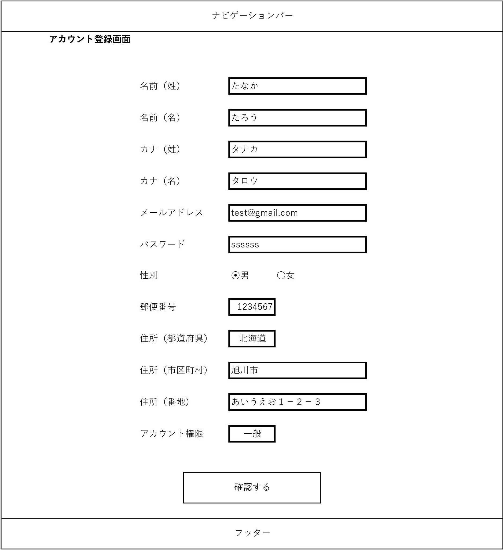
画面レイアウト
システム名 | 画面名 | 作成会社 | 担当者
D.I.Blog | アカウント登録画面 |  | 白石

Sheet8
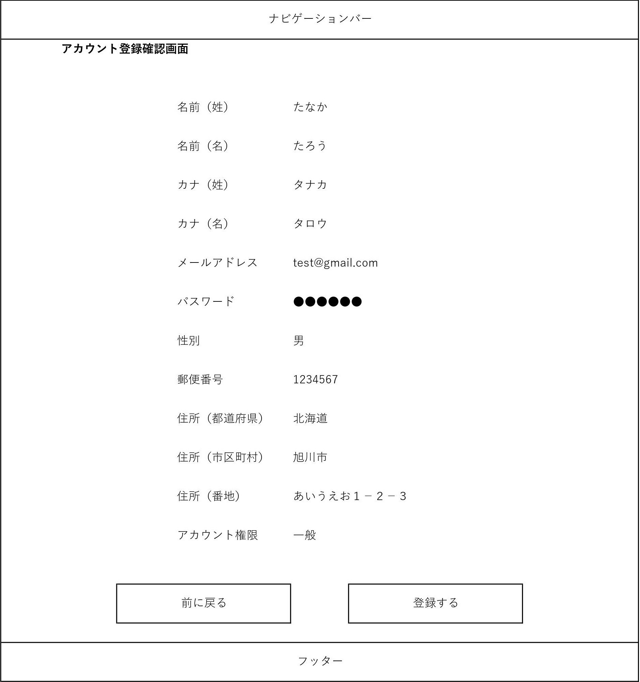
画面レイアウト
システム名 | 画面名 | 作成会社 | 担当者
D.I.Blog | アカウント登録確認画面 |  | 白石

Sheet9
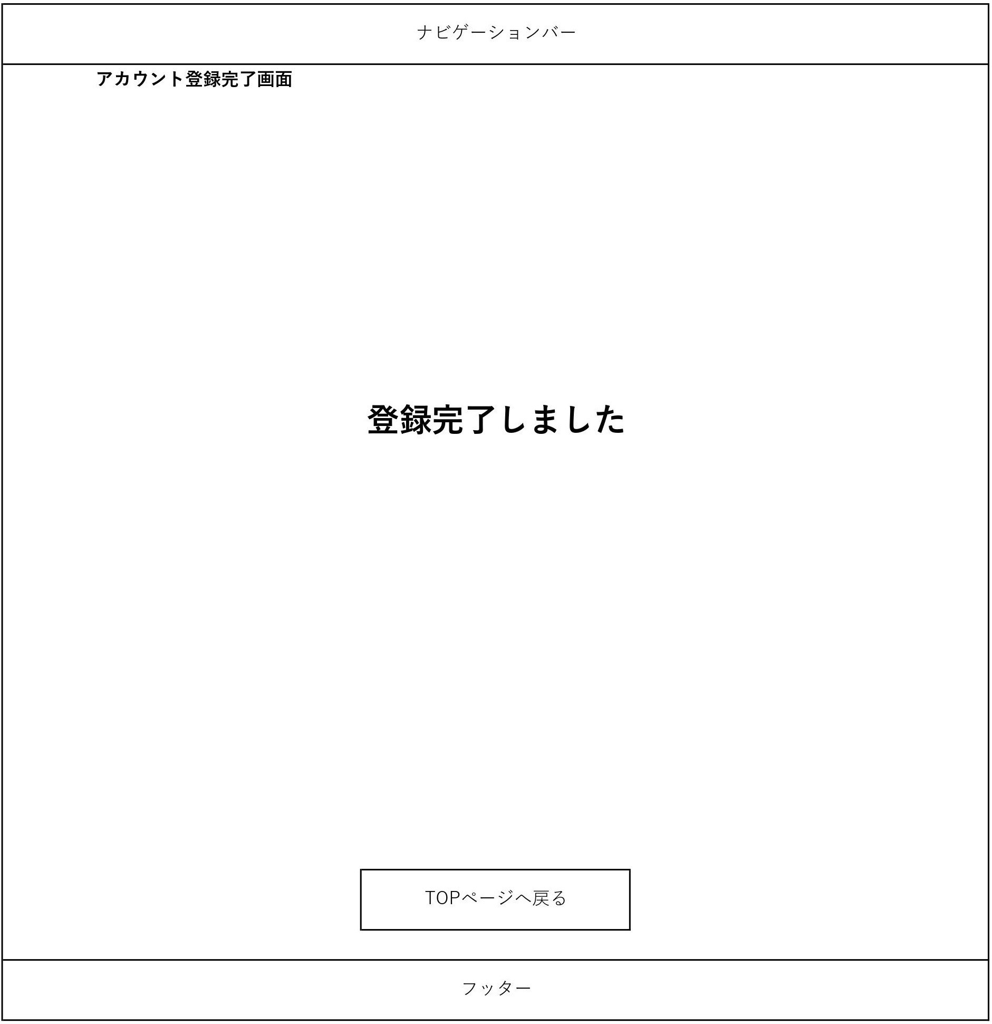
画面レイアウト
システム名 | 画面名 | 作成会社 | 担当者
D.I.Blog | アカウント登録完了画面 |  | 白石

Sheet10
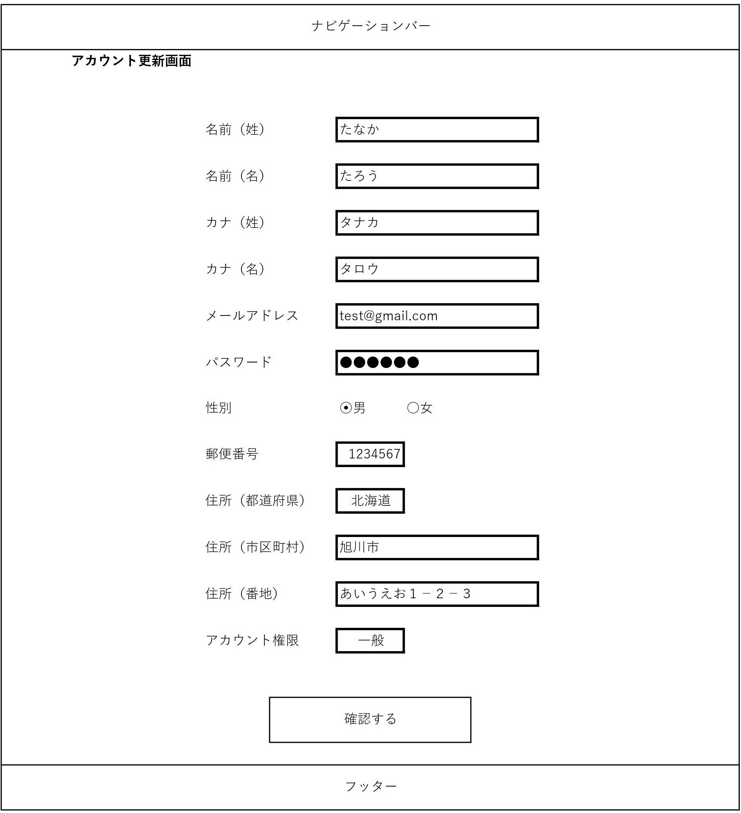
画面レイアウト
システム名 | 画面名 | 作成会社 | 担当者
D.I.Blog | アカウント更新画面 |  | 白石

Sheet11
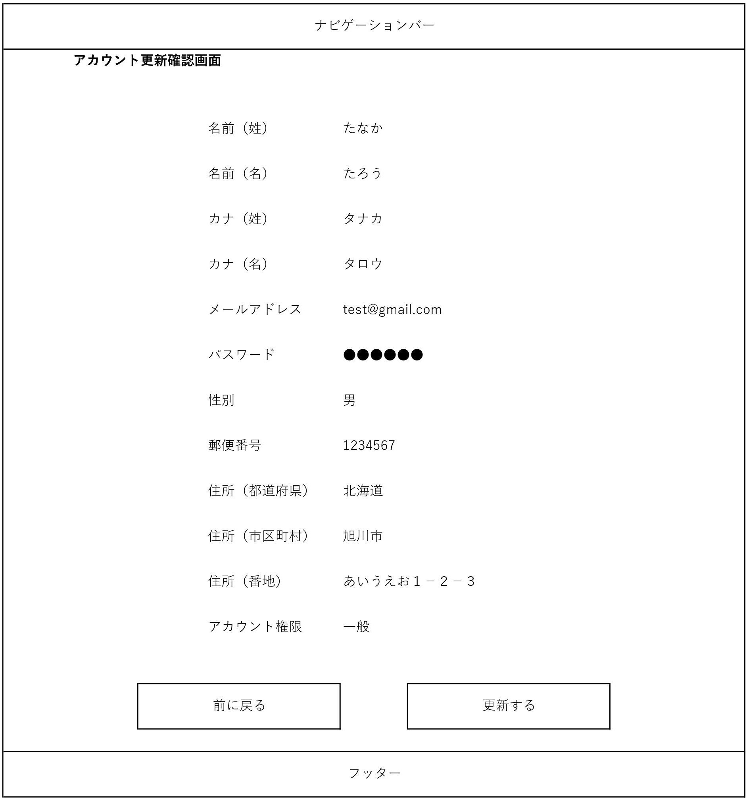
画面レイアウト
システム名 | 画面名 | 作成会社 | 担当者
D.I.Blog | アカウント更新確認画面 |  | 白石

Sheet12

画面レイアウト
システム名 | 画面名 | 作成会社 | 担当者
D.I.Blog | アカウント更新完了画面 |  | 白石

Sheet13
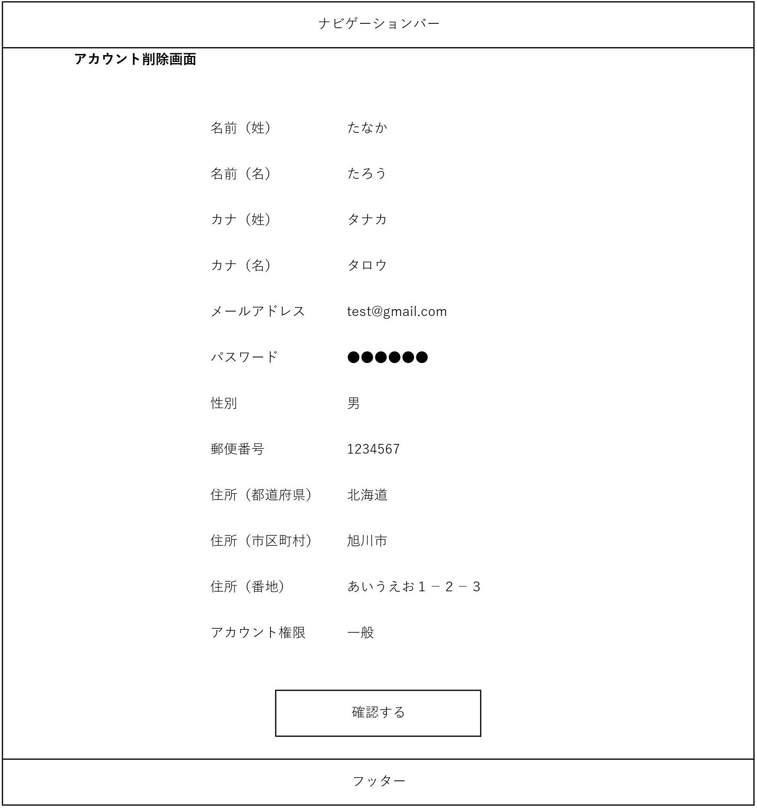
画面レイアウト
システム名 | 画面名 | 作成会社 | 担当者
D.I.Blog | アカウント削除画面 |  | 白石

Sheet14
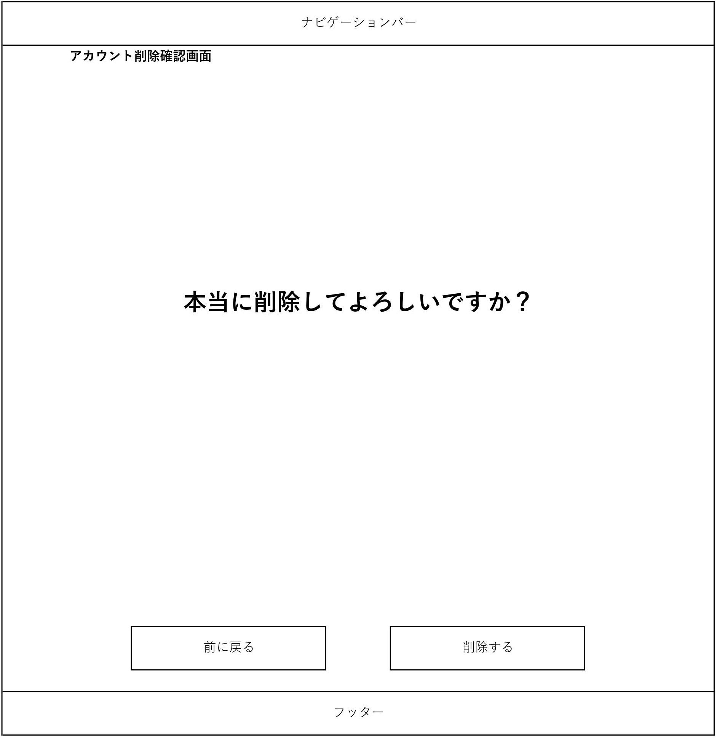
画面レイアウト
システム名 | 画面名 | 作成会社 | 担当者
D.I.Blog | アカウント削除確認画面 |  | 白石

Sheet15

画面レイアウト
システム名 | 画面名 | 作成会社 | 担当者
D.I.Blog | アカウント削除完了画面 |  | 白石

Sheet16
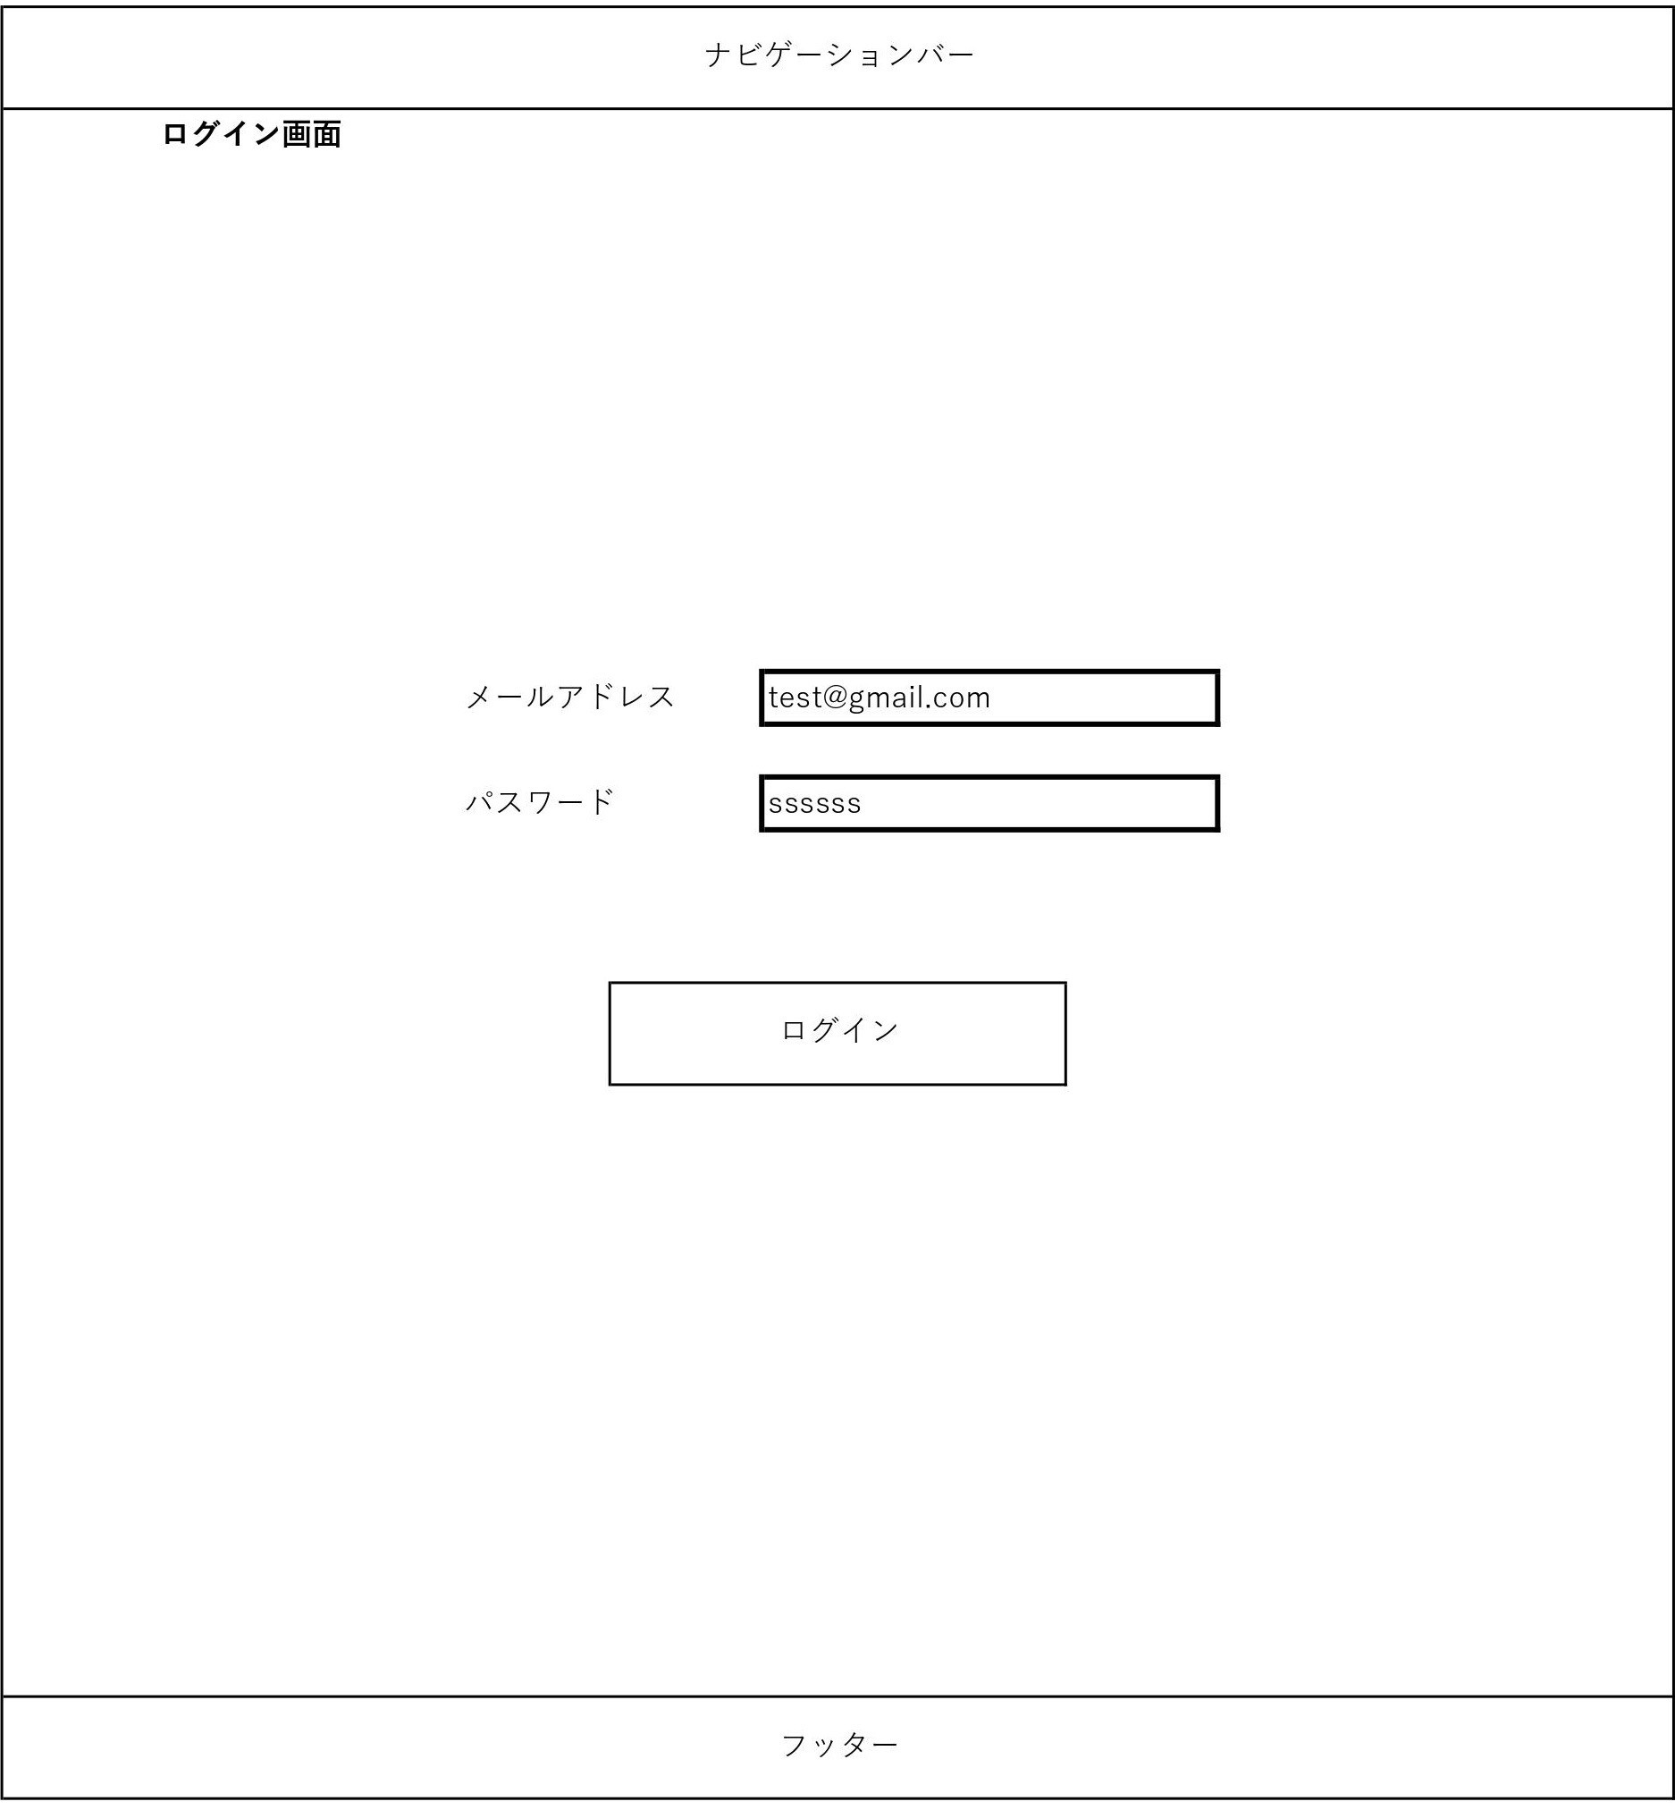
画面レイアウト
システム名 | 画面名 | 作成会社 | 担当者
D.I.Blog | ログイン画面 |  | 白石

Sheet17
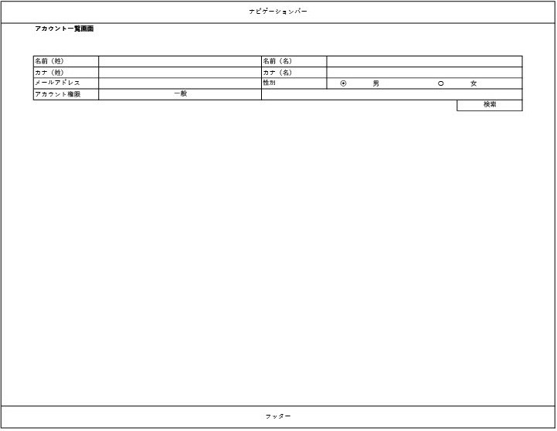
画面レイアウト
システム名 | 画面名 | 作成会社 | 担当者
D.I.Blog | アカウント一覧画面 |  | 白石

Sheet18
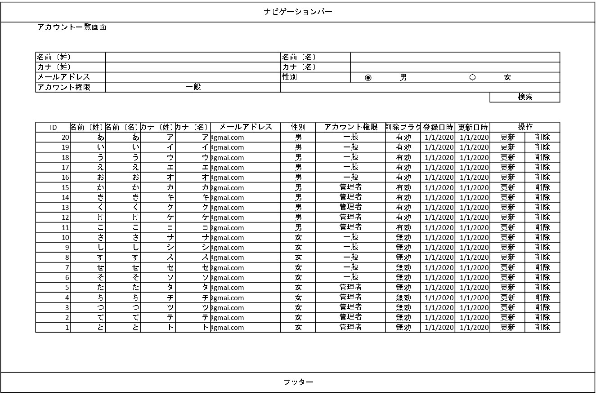
画面レイアウト
システム名 | 画面名 | 作成会社 | 担当者
D.I.Blog | アカウント一覧画面 |  | 白石

